Gantt
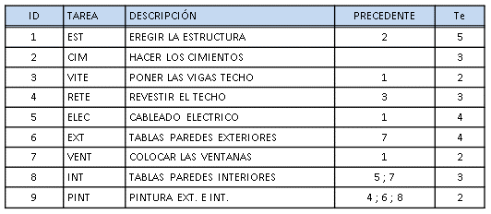

 |  |  | VITE | RETE

CIM | EST |  |  | EXT | PINT

 |  |  | VENT

 |  |  |  | INT
 |  | ELEC

Cálculo de márgenes
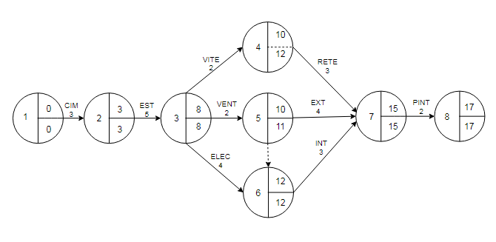
 |  |  | Margen Total |  |  | Margen Libre |  |  | Margen Independiente
ID | TAREA | Te | FTj | Fti | MT | Ftj | Fti | ML | Ftj | FTi | MI | Tarea crítica?
1-2 | CIM | 3 | 3 | 0 | 0 | 3 | 0 | 0 | 3 | 0 | 0 | Sí
2-3 | EST | 5 | 8 | 3 | 0 | 8 | 3 | 0 | 8 | 3 | 0 | Sí
3-4 | VITE | 2 | 12 | 8 | 2 | 10 | 8 | 0 | 10 | 8 | 0 | No
3-5 | VENT | 2 | 11 | 8 | 1 | 10 | 8 | 0 | 10 | 8 | 0 | No
3-6 | ELEC | 4 | 12 | 8 | 0 | 12 | 8 | 0 | 12 | 8 | 0 | Sí
4-7 | RETE | 3 | 15 | 10 | 2 | 15 | 10 | 2 | 15 | 12 | 0 | No
5-7 | EXT | 4 | 15 | 10 | 1 | 15 | 10 | 1 | 15 | 11 | 0 | No
6-7 | INT | 3 | 15 | 12 | 0 | 15 | 12 | 0 | 15 | 12 | 0 | Sí
7-8 | PINT | 2 | 17 | 15 | 0 | 17 | 15 | 0 | 17 | 15 | 0 | Sí

Gantt Financiero
 | 0 | 1 | 2 | 3 | 4 | 5 | 6 | 7 | 8 | 9 | 10 | 11 | 12 | 13 | 14 | 15 | 16 | 17

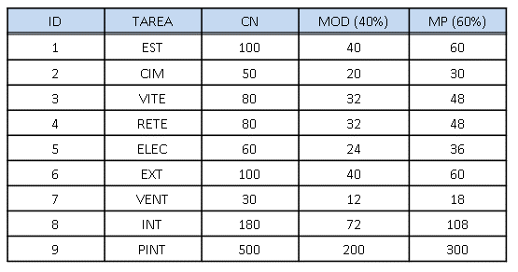
 | CIM | 30 |  | 20
 | EST |  |  |  | 60 |  |  |  | 40
 | VITE |  |  |  |  |  |  |  |  | 48 | 32
 | VENT |  |  |  |  |  |  |  |  | 18 | 12
 | ELEC |  |  |  |  |  |  |  |  | 36 |  |  | 24
 | RETE |  |  |  |  |  |  |  |  |  |  | 48 |  | 32
 | EXT |  |  |  |  |  |  |  |  |  |  | 60 |  |  | 40
 | INT |  |  |  |  |  |  |  |  |  |  |  |  | 108 |  | 72
 | PINT |  |  |  |  |  |  |  |  |  |  |  |  |  |  |  | 300 | 200

 |  |  |  |  |  |  |  |  |  |  | 4 | 10

 |  |  |  |  |  |  |  |  |  |  | 5 | 10

Calendario Ft

 | 1 | 0 |  | 2 | 3 |  |  |  | 3 | 8 |  |  | 6 | 12 |  | 7 | 15 | 8 | 17

 |  | 0 |  |  | 3 |  |  |  |  | 8 |  |  |  | 12 |  |  | 15 |  | 17

Calendario FT
 |  |  |  |  |  |  |  |  |  |  |  | 5
 |  |  |  |  |  |  |  |  |  |  |  |  | 11

 |  |  |  |  |  |  |  |  |  |  |  |  | 4
 |  |  |  |  |  |  |  |  |  |  |  |  |  | 12

 | CIM | 30 |  | 20
 | EST |  |  |  | 60 |  |  |  | 40
 | VITE |  |  |  |  |  |  |  |  |  |  | 48 | 32
 | VENT |  |  |  |  |  |  |  |  |  | 18 | 12
 | ELEC |  |  |  |  |  |  |  |  | 36 |  |  | 24
 | RETE |  |  |  |  |  |  |  |  |  |  |  |  | 48 |  | 32
 | EXT |  |  |  |  |  |  |  |  |  |  |  | 60 |  |  | 40
 | INT |  |  |  |  |  |  |  |  |  |  |  |  | 108 |  | 72
 | PINT |  |  |  |  |  |  |  |  |  |  |  |  |  |  |  | 300 | 200

 | 0 | 1 | 2 | 3 | 4 | 5 | 6 | 7 | 8 | 9 | 10 | 11 | 12 | 13 | 14 | 15 | 16 | 17

